Pedoman
Komponen | Pagu | Keterangan
Peralatan | maks 50% | Peralatan untuk mendukung implementasi kurikulum sesuai keunggulan (niche) program studi atau untuk pengembangan teaching industry bermitra dengan industri.
Lokakarya/Focus Group Discussion (FGD), seminar, pengembangan kemitraan | maks 20% | Alokasi anggaran lokakarya/FGD ditujukan untuk membiayai kegiatan lokakarya/FGD untuk merencanakan kegiatan dalam rangka implementasi program MBKM, serta kegiatan lain yang relevan dengan transformasi pendidikan tinggi yang akan dilakukan di program studi. Pembiayaan yang dapat diusulkan meliputi honorarium nara sumber (maksimum 30%), konsumsi dan akomodasi, perjalanan dinas, ATK, dan pemenuhan fasilitas pendukung protokol kesehatan. Satuan biaya mengacu pada Peraturan Menteri Keuangan Nomor 60/PMK.02/2021. Alokasi anggaran seminar dapat digunakan untuk membiayai nara sumber pada seminar yang akan dilaksanakan sesuai dengan keunggulan/niche perguruan tinggi dan program studi. Pendanaan pengembangan kerjasama dapat digunakan untuk inisiasi kerjasama atau mempererat kerjasama dengan DUDI, lembaga atau perguruan tinggi lain, dan top world class universities (QS100 by subject). | 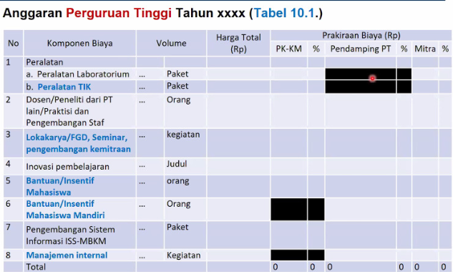
Dosen/Peneliti dari Perguruan Tinggi Lain/Praktisi dan Pengembangan Staf | N.A | Relevan untuk mendukung program yang diusulkan, misalnya untuk: a. mengundang dosen/visiting lecturer atau researcher dari perguruan tinggi lain atau praktisi. b. meningkatkan kompetensi dan kapasitas dosen dan/atau tenaga kependidikan mendukung keunggulan (niche) serta pengalaman di DUDI. c. peningkatan kompetensi pedagogik dosen/praktisi dari DUDI. d. sertifikasi kompetensi bidang keilmuan yang sejalan dengan dengan bidang ilmu program studi bagi dosen dan tendik.
Inovasi Pembelajaran | maks 10% | Alokasi anggaran untuk mendorong inovasi pembelajaran mata kuliah kompetensi utama program studi, yang berbasis pembelajaran dengan pendekatan studi kasus (case-study) dan berbasis proyek (project-based learning), atau inovasi pembelajaran lainnya yang bermitra dengan DUDI.
Bantuan/Insentif Mahasiswa | N.A | Relevan untuk mendukung program yang diusulkan, misalnya untuk: a. bantuan/insentif bagi mahasiswa yang mengikuti program MBKM, 20 sks melalui program pertukaran pelajar (inbound outbound) dengan perguruan tinggi lain dalam negeri, magang di DUDI atau Institusi dalam negeri selama 1 semester. Bantuan hanya untuk biaya tiket kelas ekonomi dan bantuan biaya sesuai dengan kebutuhan yang mengacu pada ketentuan yang berlaku. b. pengembangan kewirausahaan mahasiswa berupa insentif bagi peserta inovasi terbaik. c. pengembangan diri mahasiswa untuk mengikuti lomba/kompetisi inovasi tingkat nasional maupun internasional. | 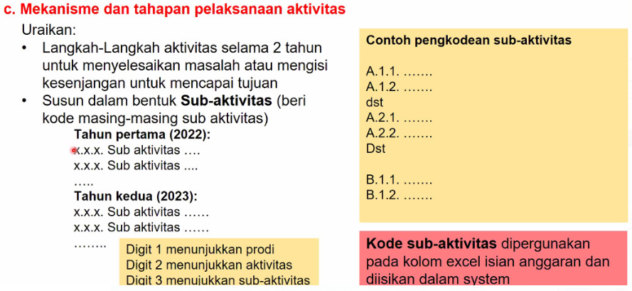
Manajemen Internal | RKAT UPJ | Alokasi anggaran untuk pembiayaan operasional pengelolaan PK-KM dan kegiatan lain yang mendukung program PK-KM, bersumber dari dana pendamping atau dana mitra.
Perjalanan |  | Biaya perjalanan meliputi biaya tiket kelas ekonomi dengan satuan biaya untuk setiap jenis biaya mengacu pada Standar Biaya Masukan (SBM) Tahun Anggaran 2022 (Peraturan Menteri Keuangan Nomor 60/PMK.02/2021). Biaya hidup dapat berbentuk biaya hidup untuk masa kegiatan minimum 2 minggu atau harian (untuk masa kegiatan maksimum 4 hari) selama kegiatan. Satuan biaya untuk setiap jenis biaya mengacu pada Standar Biaya Masukan (SBM).

8.7 Manajemen Int
BAGIAN INI BISA DIAMBIL DARI RANCANGAN RKAT PRODI 2022/2023
No. | Prodi | Kode Sub Aktivitas | IKU Sasaran | Uraian | Volume |  | Biaya/satuan (Rp) | Prakiraan Biaya (Rp)
1 | Arsitektur | 1.1.6 |  | Biaya transportasi training Studi banding | 4 | Kegiatan | 1,750,000 | 7,000,000
2 | Arsitektur | 1.2 .1 |  | Kuliah lapangan MBKM dan alat peraga MK MBKM | 4 | Kegiatan | 525,000 | 2,100,000
3 | Arsitektur | 1.2 .2 |  | Publikasi karya ilmiah (luaran KP) sayembara desain | 5 | Kegiatan | 500,000 | 2,500,000
4 | Arsitektur | 1.2 .3 |  | Transport nara sumber kuliah umum | 1 | Kegiatan | 3,000,000 | 3,000,000
5 | Arsitektur | 1.2 .4 |  | Transport nara sumber kuliah tamu | 2 | Kegiatan | 500,000 | 1,000,000
6 | Arsitektur | 1.3 .1 |  | 0 | 1 | Kegiatan | - | -
7 | Arsitektur | 1.3 .2 |  | Pencetakan dokumen | 1 | Kegiatan | 1,000,000 | 1,000,000
8 | Arsitektur | 1.3 .3 |  | Pencetakan dokumen RPS dan Bahan Ajar | 1 | Kegiatan | 1,000,000 | 1,000,000
TOTAL |  |  |  |  |  |  |  | 17,600,000

